المؤشرات الكلية

سوق العراق للاوراق المالية
جلسة الاربعاء 2026/1/28 |  |  |  | تقرير أسعار الأسهم المتداولة لسوق العراق للأوراق المالية
الجلسة (17)
الاسهم المتداولة المدرجة و OTC |  |  | 1,721,833,605 |  |  | قيمة الأسهم المتداولة المدرجة و OTC |  | 1,295,674,404 |  |  | صفقات الشركات المدرجة وOTC | 1040
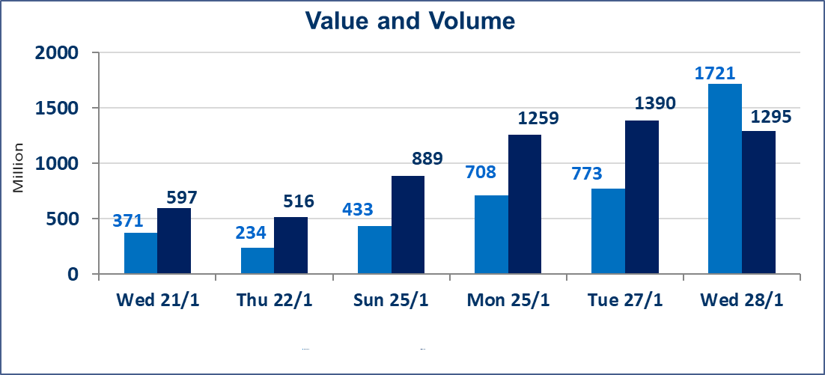
المؤشر60 ISX اليوم | 957.58 |  | نقطة |  |  | المؤشر15 ISX اليوم | 1219.89 | نقطة
المؤشر 60 ISX السابق | 962.54 |  | نقطة |  |  | المؤشر 15 ISX السابق | 1225.96 | نقطة
نسبة التغير | -0.52 |  | % |  |  | نسبة التغير | -0.50 | %
عدد النقاط | -4.96 |  | نقطة |  |  | عدد النقاط | -6.07 | نقطة

الشركات المدرجة | 104 | OTC | 14 | 118 |  | الشركات غير المتداولة المدرجة | 45 | OTC | 12 | 57
الشركات المتداولة | 42 | OTC | 2 | 44 |  | الشركات المرتفعة |  |  | 6
شركات الهيئة العامة |  |  |  | 6 |  | الشركات المنخفضة |  |  | 19
الموقوفة بقرار من هيأة الأوراق المالية |  |  |  | 11
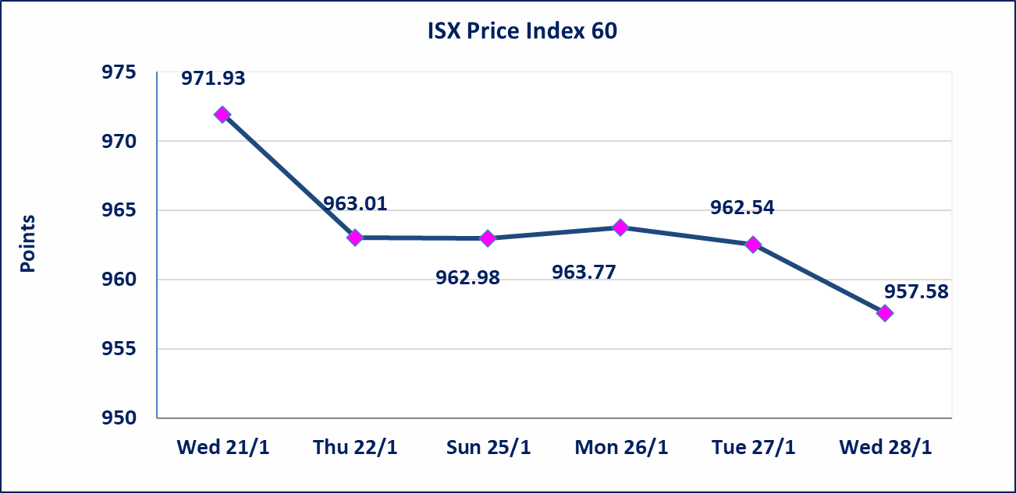
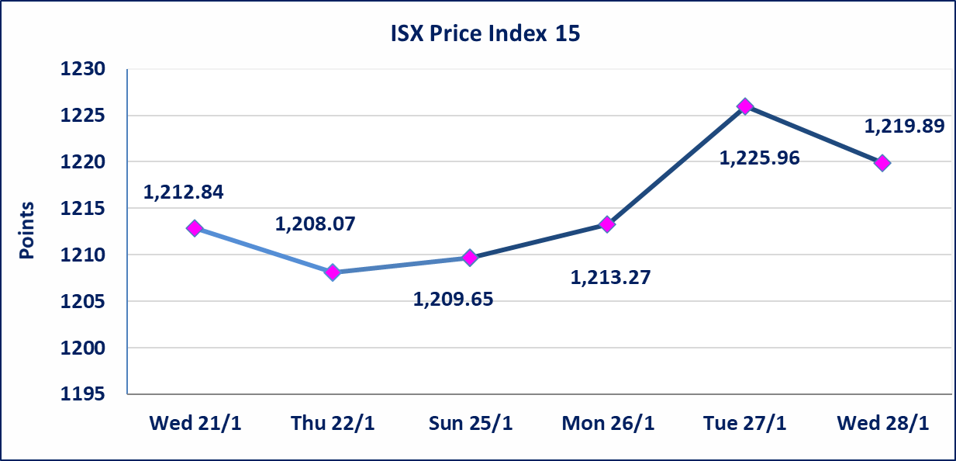

الحد الأعلى والادنى للتغير في السعر | نسبة التغير في المنصة النظامية (15%)، نسبة التغير في المنصة الثانية (20%)، نسبة التغير في المنصة الثالثة (5%) إرتفاعاً وإنخفاضاً من سعر الاغلاق السابق.
Web site : www.isx-iq.net E-mail : info-isx@isx-iq.net |  |  |  |  | 07834000034 - 07711211522 : ص . ب :3607 العلوية الهاتف |  |  |  |  |  | بغداد /الكرادة/ قرب المسرح الوطني /مجاور مصرف الخليج التجاري

نسبة التغير
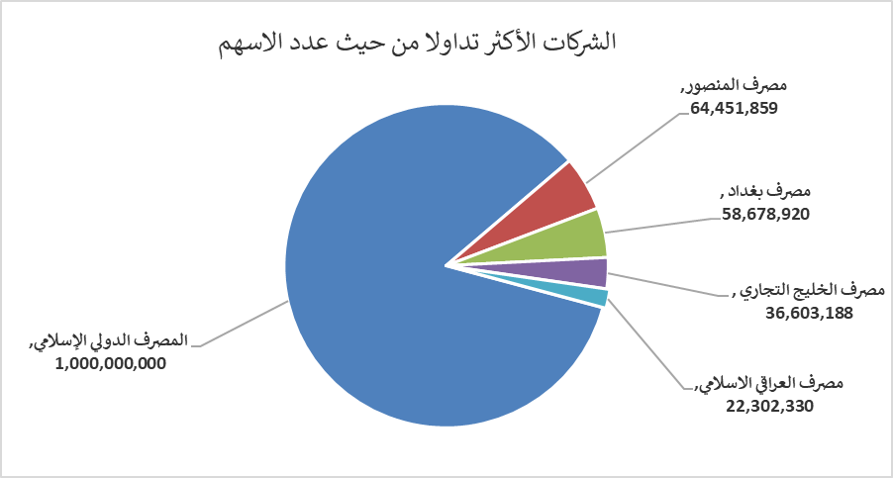
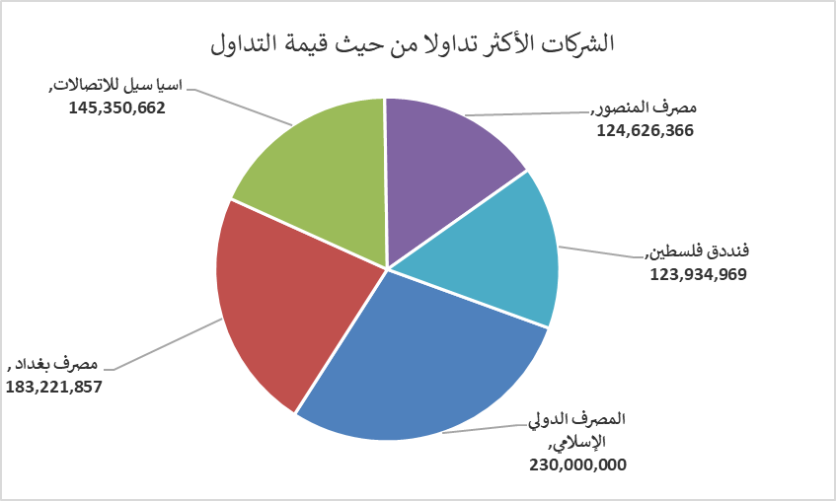
الشركات الأكثر ارتفاعاً وانخفاضاً

نسبة التغير لاسعار الاغلاق الاكثر ارتفاعاً |  |  |  | نسبة التغير لاسعار الاغلاق الاكثر انخفاضاً
اسم الشركة | اغلاق | التغير(%) | الاسهم المتداولة | اسم الشركة | اغلاق | التغير (%) | الاسهم المتداولة
مصرف كوردستان الدولي الاسلامي | 1.720 | 14.67 | 1,857,792 | الحمراء للتامين | 2.500 | -11.66 | 233,610
مصرف عبر العراق للاستثمار | 0.330 | 13.79 | 100,000 | البادية للنقل العام | 0.910 | -4.21 | 1,331
مدينة العاب الكرخ السياحية | 4.250 | 6.25 | 2,492,448 | نقل المنتجات النفطية | 1.610 | -4.17 | 17,823
المواد الانشائية الحديثة | 1.580 | 4.64 | 1,689,507 | المعمورة العقارية | 3.190 | -2.74 | 4,872,000
الصناعات الخفيفة | 1.430 | 0.70 | 6,507,998 | بغداد العراق للنقل العام | 22.050 | -2.00 | 1,047,889

الشركات الاكثر نشاطا حسب الاسهم المتداولة (حجم التداول) |  |  |  | الشركات الاكثر نشاطا حسب القيمة المتداولة
اسم الشركة | اغلاق | التغير(%) | الاسهم المتداولة | اسم الشركة | اغلاق | التغير (%) | القيمة المتداولة
المصرف الدولي الإسلامي | 0.230 | 0.00 | 1,000,000,000 | المصرف الدولي الإسلامي | 0.230 | 0.00 | 230,000,000
مصرف المنصور | 1.930 | -0.52 | 64,451,859 | مصرف بغداد | 3.150 | -0.94 | 183,221,857
مصرف بغداد | 3.150 | -0.94 | 58,678,920 | اسيا سيل للاتصالات | 14.650 | -0.34 | 145,350,662
مصرف الخليج التجاري | 0.280 | 0.00 | 36,603,188 | مصرف المنصور | 1.930 | -0.52 | 124,626,366
مصرف العراقي الاسلامي | 1.020 | 0.00 | 22,302,330 | فنددق فلسطين | 20.750 | -1.89 | 123,934,969

